Foglio1
Diametro(µm) | Trattenuto(g) | Tara(g) | Trattenuto Netto(g) | Trattenuto% | Passante(g) | Passante %
710 | 4.2 | 2.82 | 1.38 | 0.46330490835 | 296.48 | 99.536695092
600 | 19 | 2.725 | 16.275 | 5.4639763647 | 280.205 | 94.072718727
500 | 22.4 | 2.905 | 19.495 | 6.5450211509 | 260.71 | 87.527697576
355 | 36.1 | 2.84 | 33.26 | 11.166319748 | 227.45 | 76.361377829
300 | 15.9 | 2.4 | 13.5 | 4.5323306251 | 213.95 | 71.829047203
250 | 18.5 | 2.85 | 15.65 | 5.2541462432 | 198.3 | 66.57490096
212 | 11.9 | 2.785 | 9.115 | 3.0601624924 | 189.185 | 63.514738468
100 | 45.8 | 2.46 | 43.34 | 14.550459948 | 145.845 | 48.96427852
80 | 12 | 2.875 | 9.125 | 3.0635197744 | 136.72 | 45.900758746
63 | 14.6 | 2.73 | 11.87 | 3.9850936682 | 124.85 | 41.915665078
F | 127.6 | 2.75 | 124.85 | 41.915665078 | 0 | 0
TOTALE |  |  | 297.86 | 100

Greuraso w 160

Greuraso w 160
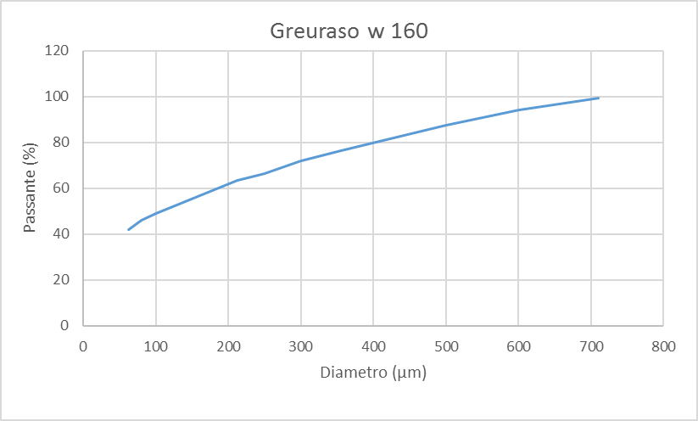
Diametro(µm) | Passante %
710 | 99.536695092
600 | 94.072718727
500 | 87.527697576
355 | 76.361377829
300 | 71.829047203
250 | 66.57490096
212 | 63.514738468
100 | 48.96427852
80 | 45.900758746
63 | 41.915665078

